Clases_equivalencia
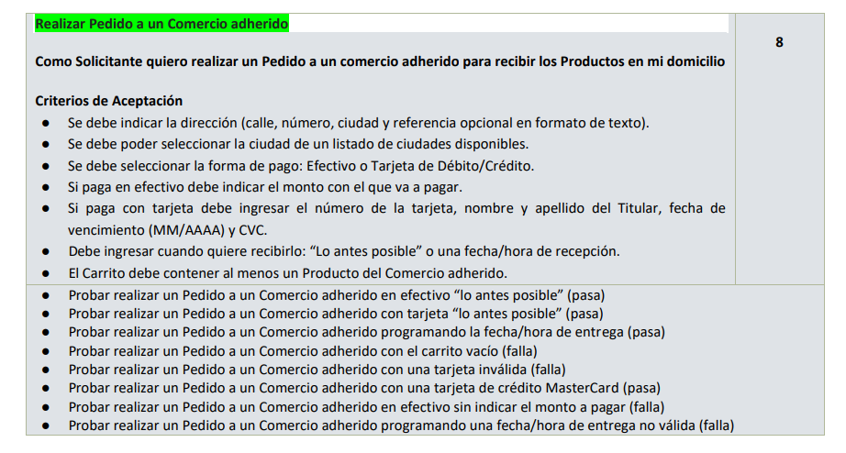
Condición externa |  | Clases de Equivalencia válidas |  | Clases de Equivalencia inválidas
Cliente | 1 | Cliente logueado con mail registrado con rol solicitante | 4 | Cliente no logueado
 | 2 | Cliente logueado con Facebook con rol solicitante | 5 | Cliente logueado con otro rol que no sea solicitante
 | 3 | Cliente logueado con Google con rol solicitante

Calle y número | 6 | Dirección válida que existe en la ciudad seleccionada con calle y numero de cadena de caracteres (letras y números) no vacía | 7 | Calle y número vacíos
 |  |  | 8 | Calle y número distinta de cadena de caracteres de letras y números
 |  |  | 9 | Calle y número no existente en la ciudad seleccionada

Ciudad | 10 | Villa Carlos Paz | 16 | No selecciona ciudad
 | 11 | Nono
 | 12 | Santa Rosa de Calamuchita
 | 13 | Cosquín
 | 14 | Villa General Belgrano
 | 15 | Mina Clavero

Referencias | 17 | No ingresa
 | 18 | Cadena de caracteres

Forma de Pago | 19 | Efectivo | 22 | No selecciona
 | 20 | Tarjeta de débito
 | 21 | Tarjeta de crédito

Monto efectivo | 23 | Ingresa monto numérico no menor al monto total | 24 | Ingresa monto menor al total
 |  |  | 25 | Ingresa monto no numérico
 |  |  | 26 | No ingresa

Número de tarjeta | 27 | Numero de Tarjeta de debito/credito con 16 digitos de visa | 28 | No ingresa número de tarjeta
 |  |  | 29 | N° de Tarjeta menor o mayor a 16 digitos
 |  |  | 30 | N° de Tarjeta no numérico
 |  |  | 31 | N° de tarjeta que no sea de visa

Nombre de titular | 32 | Ingresa nombre válido correspondiente al titular | 33 | No ingresa nonmbre titular
 |  |  | 34 | Ingresa nombre invalido no correspondiente al titular

CVC | 35 | Código de seguridad valido de 3 dígitos | 36 | Ingresa código de seguridad menor a 3 dígitos
 |  |  | 37 | Ingresa código de seguridad mayor a 3 dígitos
 |  |  | 38 | Ingresa código no numérico
 |  |  | 39 | No ingresa

Fecha de vencimiento | 40 | Fecha mayor o igual a la actual formato MM/AAAA | 41 | formato diferente a MM/AAAA
 |  |  | 42 | No ingresa fecha de vencimiento
 |  |  | 43 | Fecha de vencimiento menor a la actual

Forma de Entrega | 44 | Lo antes posible | 46 | No selecciona forma de entrega
 | 45 | Fecha Hora/Entrega

Fecha Entrega | 47 | Fecha en formato dd/mm/aaaa mayor o igual a la fecha actual y menor a una semana desde la fecha actual | 48 | No ingresa fecha de entrega
 |  |  | 49 | Ingresa en otro formato la fecha de entrega
 |  |  | 50 | Ingresa fecha de entrega menor a la actual
 |  |  | 51 | Ingresa fecha de entrega inválida
 |  |  | 52 | Ingresa fecha de entrega mayor a una semana desde la actual
 |  |  |  |  | * Lo separamos en dos clases diferentes?
Hora Entrega | 53 | Hora válida en formato HH:mm | 54 | Hora en otro formato | * Puede no tener numero el domicilio?
 |  |  | 55 | Ingresa hora inválida
 |  |  | 56 | No ingresa hora de entrega | * Fecha y hora tendrían clases de equivalencia válidas el "no ingresa" o se toma como inválida (referencia: US Visualizar kits de productos ejercicio resuelto Body Painting)
 |  |  |  |  | * clases y condiciones en base a el programa a testear?
Carrito | 57 | Carrito con al menos un producto con stock | 58 | Carrito vacío
 |  |  | 59 | Agrega productos sin stock al carrito

Mensaje de pedido confirmado | 60 | Mensaje de pedido confirmado | 61 | Mensaje de error tarjeta de débito sin fondos suficientes
 |  |  | 62 | Mensaje de error de cliente no logueado
 |  |  | 63 | Mensaje de error debe ingresar número de tarjeta
 |  |  | 64 | Mensaje de error de calle y número no ingresados
 |  |  | 65 | Mensaje de error indicando que la tarjeta debe ser Visa
 |  |  | 66 | Mensaje de error de Numero de tarjeta no valida
 |  |  | 67 | Mensaje de error indicando que calle y número ingresados contienen caracteres inválidos
 |  |  | 68 | Mensaje de error indicando que calle y número ingresados no son válidos
 |  |  | 69 | Mensaje de error indicando que debe ingresar el nombre del titular de la tarjeta
 |  |  | 70 | Mensaje de error indicando que el producto seleccionado no tiene stock
 |  |  | 71 | Mensaje de error de carrito vacio
 |  |  | 72 | Mensja de error indicando que el monto debe ser numérico
 |  |  | 73 | Mensaje de error indicando que el número de tarjeta debe ser numérico
 |  |  | 74 | Mensaje de error indicando que debe ingresar un nombre válido de titular
 |  |  | 75 | Mensaje de error indicando que el número de tarjeta debe ser de 16 dígitos
 |  |  | 76 | Mensaje de error que debe ingresar el monto con el que se va a pagar
 |  |  | 77 | Mensaje de error indicando que debe ingresar fecha de vencimiento de la tarjeta
 |  |  | 78 | Mensaje de error indicando que la fecha de vencimiento de la tarjeta es menor a la actual
 |  |  | 79 | Mensaje de error indicando que debe ingresar fecha de entrega
 |  |  | 80 | Mensaje de error indicando que la fecha de entrega debe ser igual o mayor a la actual
 |  |  | 81 | Mensaje de error indicando que la fecha de entrega debe ser menor o igual a una semana desde la fecha actual
 |  |  | 82 | Mensaje de error indicando formato inválido de fecha de entrega
 |  |  | 83 | Mensaje de error indicando que debe ingresar un monto en efectivo superior o igual al precio total del pedido
 |  |  | 84 | Mensaje de error indicando fecha de entrega ingresada es inválida como fecha
 |  |  | 85 | Mensaje de error indicando que debe ingresar hora de entrega
 |  |  | 86 | Mensaje de error indicando formato de hora de entrega inválido
 |  |  | 87 | Mensaje de error indicando hora de entrega inválida
 |  |  | 88 | Mensaje de error indicando que la entidad financiera no aceptó el pago
 |  |  | 89 | Mensaje de error indicando que debe seleccionar una ciudad
 |  |  | 90 | Mensaje de error indicando que debe ingresar CVC
 |  |  | 91 | Mensaje de error indicando que el CVC debe ser numérico
 |  |  | 92 | Mensaje de error indicando que el CVC debe ser de 3 dígitos
 |  |  | 93 | Mensaje de error indicando que el usuario logueado no es de perfil solicitante
 |  |  | 94 | Mensaje de error indicando que debe seleccionar forma de pago
 |  |  | 95 | Mensaje de error indicando que debe seleccionar forma de entrega
 |  |  | 96 | Mensaje de error indicando formato de fecha de vencimiento inválido
 |  |  | 97 | Mensaje de Error Tarjeta de credito sin límite disponible
 |  |  | 98 | Mensaje de error el usuario logueado debe tener rol Solicitante

